接口对接说明
本文档来自于：devops 接口整理2.0.xlsx
接口对接说明
1 | 实体数据采用 实体编码 进行唯一描述，实体编码是 具有可读性的 唯一索引（可以用ID代替），这里将ID定义为是物理层级的唯一标识比如序列号001，而 CODE定义为 业务层级的比如PRO-001
2 | 实体数据主要有
 | 1 | 系统数据
 |  | 1 | 系统ID
 | 2 | 项目数据
系统
 |  | 1 | 系统数据
 |  | 2 | 项目编码
 | 3 | 需求数据
 |  | 1 | 需求条目
 | 4 | UAT数据
项目
 |  | 1 | 需求条目
 |  | 2 | 排期数据
 | 5 | 里程碑数据
需求[列表/树]
 |  | 1 | 里程碑项
 | 6 | 人员数据 |  |  |  |  | reqRootCode | 根需求
 | 7 | 投产通知 |  | 与UAT结果回传合并一个接口
 | 8 | 评审记录 |  | 流程评审的节点序列，approvalNodes
需求条目
3 | 实体数据查询 |  |  |  |  |  |  |  | 需求条目只有一级 | 需求条目，就是相对于根需求的子需求。
 | 1 | 单项查找：ID，CODE进行检索，返回 对应实体信息
 | 2 | 列表查找：返回对应项的所有子项（树形结构）

4 | 接口insert 类接口，重复调用 可选策略
 | 1 | 重复插入数据
 | 2 | 覆盖与更新
UAT[验收清单]
5 | 所有的OID
 | 1 | 21位的纯数字 ：202111291751105649078 |  |  | 时间戳ID，OID为对象ID
验收Item

里程碑[列表]
阶段项

人员[列表]
人员项

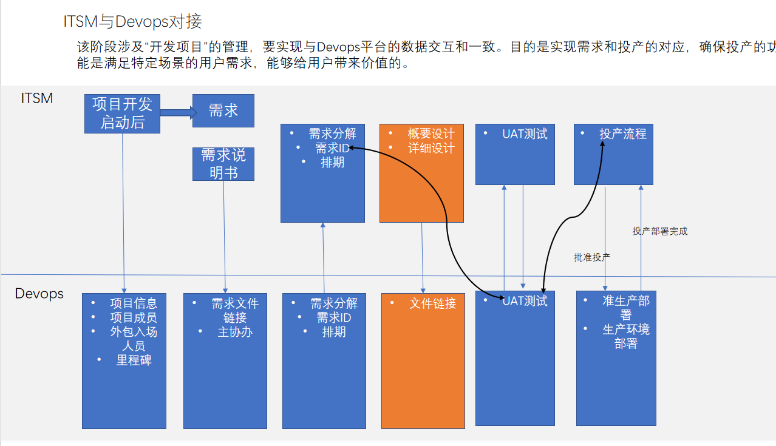

uattest_apply
 |  |  |  |  |  | 环翠分局羊亭派出所
businessSheet/insert
approval/{scheduleTestRecordId}

reqents
approval/{scheduleTestRecordId}

